SNC-ALPHA
2.47 | 2.492 | 2.524 | 2.905 | 2.743 | 2.73 | 2.819 | 2.649 | 2.594 | 2.83 | 2.759 | 2.644
1.469 | 2.527 | 2.633 | 2.671 | 2.84 | 2.621 | 2.687 | 2.802 | 2.476 | 2.712 | 2.695 | 2.981
0.897 | 2.834 | 2.614 | 2.787 | 2.588 | 2.804 | 2.84 | 2.69 | 2.702 | 2.592 | 2.862 | 2.797
0.483 | 2.76 | 2.782 | 2.814 | 2.838 | 2.774 | 2.768 | 2.877 | 2.668 | 2.511 | 2.893 | 2.892
0.248 | 2.663 | 2.865 | 2.556 | 2.126 | 2.768 | 2.796 | 2.881 | 2.399 | 2.716 | 2.933 | 2.714
0.167 | 2.898 | 2.862 | 2.016 | 2.53 | 2.71 | 2.585 | 2.701 | 2.914 | 2.437 | 2.755 | 2.845
0.105 | 2.253 | 2.634 | 2.857 | 2.841 | 2.311 | 2.588 | 2.466 | 2.687 | 2.768 | 2.937 | 2.804
0.045 | 2.365 | 2.708 | 2.932 | 2.455 | 2.66 | 2.521 | 2.396 | 2.704 | 2.674 | 2.872 | 2.894

Synuclein Alpha
 | abs | abs-blank | expected | result
STD1 | 2.47 | 2.425 | 1000 | 1001.4055944
STD2 | 1.469 | 1.424 | 500 | 491.9603871
STD3 | 0.897 | 0.852 | 250 | 261.92337762
STD4 | 0.483 | 0.438 | 125 | 123.13653888
STD5 | 0.248 | 0.203 | 62.5 | 54.709135711
STD6 | 0.167 | 0.122 | 31.25 | 32.860951036
STD7 | 0.105 | 0.06 | 15.63 | 16.7394644
BLANK | 0.045 | 0 | 0 | 1.6349

 |  |  |  |  |  |  |  |  | concentratıon (pg/ml)

Numune | absorbans | abs-blank | result | NOT
1-Gülay Korkmaz Çetin | 2.492 | 2.447 | 1014.1298771
2- Vahdet Öztürk | 2.527 | 2.482 | 1034.5084728
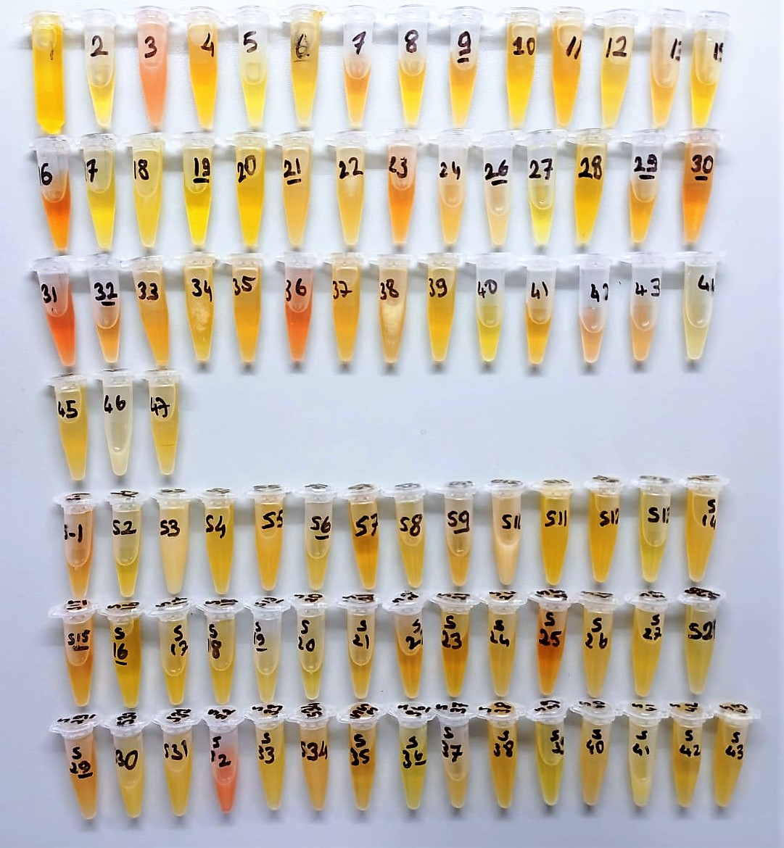
3- Serdar Burkar | 2.834 | 2.789 | 1220.384757 | hemolizli
4- Hüseyin Erol | 2.76 | 2.715 | 1174.4103318
5-Onur Ahmet Cindar | 2.663 | 2.618 | 1115.2724672
6- Osman Özdemir | 2.898 | 2.853 | 1260.7459293
7- Hülya Bağcı | 2.253 | 2.208 | 879.41830506
8- Alime Başarım | 2.365 | 2.32 | 941.5812296
9- Fatıma Saral | 2.524 | 2.479 | 1032.7552196
10- Ayşe Saral | 2.633 | 2.588 | 1097.241025
11- Ömer Yıldırım | 2.614 | 2.569 | 1085.8843069
12-Ümmahan Arslan | 2.782 | 2.737 | 1188.0007506
13- Mehmet Sadi Turan | 2.865 | 2.82 | 1239.8652596
15- Dilek Erbaş | 2.862 | 2.817 | 1237.9743478
16- Ahmet Altıntaş | 2.634 | 2.589 | 1097.8401046 | hemolizli
17- Ayşe Deveci | 2.708 | 2.663 | 1142.5487222
18- Harun Deveci | 2.905 | 2.86 | 1265.1941684 | lipemi
19- Hakkı Yiğit | 2.671 | 2.626 | 1120.101487
20- Mustafa Deveci | 2.787 | 2.742 | 1191.0986458
21- Hasan Ali Deveci | 2.814 | 2.769 | 1207.8859273 | lipemi
22- Gülnur Durmuş | 2.556 | 2.511 | 1051.5195784 | lipemi
23- Fatime Kaynak | 2.016 | 1.971 | 753.49159224 | hemolizli
24- Sinem Taşçı Erkaya | 2.857 | 2.812 | 1234.8255434 | lipemi
26- Kadir Yüceer | 2.932 | 2.887 | 1282.413975 | lipemi
27- İsmail Karaaslan | 2.743 | 2.698 | 1163.9536483
28- Tuğba Kamar | 2.84 | 2.795 | 1224.144995
29- Murat Kadıoğlu | 2.588 | 2.543 | 1070.4229533
30- Ahmet Coşkun | 2.838 | 2.793 | 1222.8910393 | hemolizli
31- Cahide Kocaman | 2.126 | 2.081 | 810.99032012 | hemolizli
32- Ümmahan Akın | 2.53 | 2.485 | 1036.2629478 | hemolizli
33- Atilla Kaymakçı | 2.841 | 2.796 | 1224.7721765
34- Zeliha Gök | 2.455 | 2.41 | 992.7676199
35- Elif Akgül | 2.73 | 2.685 | 1155.9838338
36- Nermin Bilginturan | 2.621 | 2.576 | 1090.0626591 | hemolizli
37- Ramazan Uylaş | 2.804 | 2.759 | 1201.6568762
38- Sultan Çetin | 2.774 | 2.729 | 1183.0511776
39- Fatma Özbey | 2.768 | 2.723 | 1179.3446998
40- Ahmet Ünal | 2.71 | 2.665 | 1143.7673808
41- Nejla İşçi | 2.311 | 2.266 | 911.39722252
42- Emrah Yılmaz | 2.66 | 2.615 | 1113.4638248
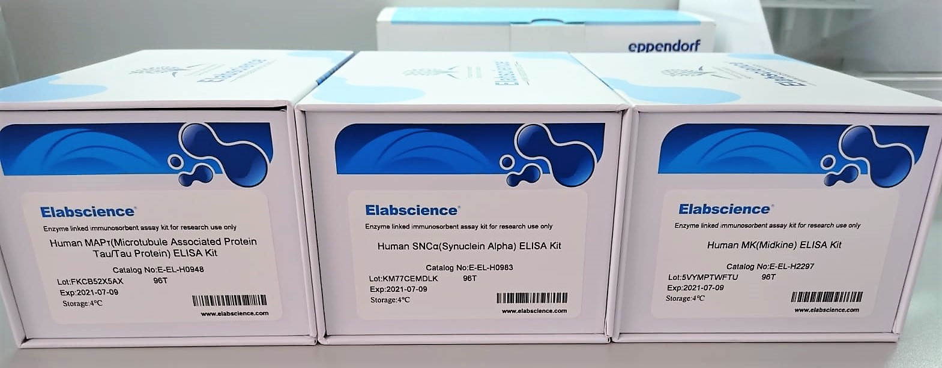
43- Mustafa Kaya | 2.819 | 2.774 | 1211.0055438
44- Melek Yalvaç | 2.687 | 2.642 | 1129.7855922
45- Ercan Soylu | 2.84 | 2.795 | 1224.144995
46- Bilal Soner Yücener | 2.768 | 2.723 | 1179.3446998 | lipemi
47- Mustafa Köle | 2.796 | 2.751 | 1196.6834099
S1- Fevziye Karadem | 2.585 | 2.54 | 1068.6448564 | hemolizli
S2- Fatma Eda Yiğit | 2.588 | 2.543 | 1070.4229533
S3- Ayten Cengiz | 2.521 | 2.476 | 1031.0031883 | lipemi
S4- Dudugül Aydemir | 2.649 | 2.604 | 1106.8425893
S5- Emre Daldal | 2.802 | 2.757 | 1200.4126951
S6- Yaşariye Erünal | 2.69 | 2.645 | 1131.605231
S7- Erdi Gılçık | 2.877 | 2.832 | 1247.4411249
S8- Ganimet Tuğrul | 2.881 | 2.836 | 1249.9707576
S9- Dilek Gündüz | 2.701 | 2.656 | 1138.2876933
S10- Gökhan Erbaşı | 2.466 | 2.421 | 999.09914784 | yüksek lipemi
S11- Nilgün Doğan | 2.396 | 2.351 | 959.08794668
S12- Berna Korkçu | 2.594 | 2.549 | 1073.9828125
S13- Rabia Erdem | 2.476 | 2.431 | 1004.8693369
S14- Bektaş Önal | 2.702 | 2.657 | 1138.8960045
S15- Ayşe Usta | 2.668 | 2.623 | 1118.2895864 | hemolizli
S16- Fazilet Ayaz | 2.399 | 2.354 | 960.78906876
S17- Ahmet Bünyamin Bilgin | 2.914 | 2.869 | 1270.9231075
S18- Kadir Çevikbaş | 2.687 | 2.642 | 1129.7855922
S19- Rıza Kaya | 2.704 | 2.659 | 1140.113034
S20- Kezban Gülbudak | 2.83 | 2.785 | 1217.8806468
S21- Büşra Buse Kıncı | 2.712 | 2.667 | 1144.9865824
S22- Dilek Zeybek | 2.592 | 2.547 | 1072.7956497
S23- Fadime Yılmaz | 2.511 | 2.466 | 1025.1719081
S24- Emine Taşçıoğlu | 2.716 | 2.671 | 1147.4266148
S25- Nazan Çeltik | 2.437 | 2.392 | 982.44237066 | hemolizli
S26- Mehmet Korkmaz | 2.768 | 2.723 | 1179.3446998 | lipemi
S27- Abdurrahman Bayındır | 2.674 | 2.629 | 1121.9146094 | lipemi
S28- Vedat Aykut | 2.759 | 2.714 | 1173.7941467
S29- Abdullah Metin | 2.695 | 2.65 | 1134.6406775 | hemolizli
S30- Süleyman Aku | 2.862 | 2.817 | 1237.9743478 | lipemi
S31-İlker Aslan | 2.893 | 2.848 | 1257.5726884 | lipemi
S32- Turgay Mert | 2.933 | 2.888 | 1283.0536462 | yüksek hemolizli
S33- Meral Özcan | 2.755 | 2.71 | 1171.3307639
S34- Ünal Melek | 2.937 | 2.892 | 1285.6136887 | lipemi
S35- Ali Onur Kaylan | 2.872 | 2.827 | 1244.2821386
S36- Yasemin Büyüktortu | 2.644 | 2.599 | 1103.8383671
S37- Ülkü Uysal | 2.981 | 2.936 | 1313.9175164
S38- Emine Yumuşak | 2.797 | 2.752 | 1197.304618
S39- Emine Ayaz | 2.892 | 2.847 | 1256.9384475
S40- Fatih Ayaz | 2.714 | 2.669 | 1146.2063271 | lipemi
S41- Faruk Kılıç | 2.845 | 2.8 | 1227.28226 | lipemi
S42- Ümit Işık | 2.804 | 2.759 | 1201.6568762
S43- Ramazan Çetin | 2.894 | 2.849 | 1258.2070651

MIDKINE
2.558 | 0.334 | 0.066 | 0.136 | 0.082 | 0.12 | 0.313 | 0.266 | 0.285 | 0.066 | 0.123 | 0.299
1.628 | 0.141 | 0.067 | 0.069 | 0.148 | 0.214 | 0.321 | 0.103 | 0.138 | 0.069 | 0.225 | 1.291
0.984 | 0.61 | 0.063 | 0.159 | 0.357 | 0.062 | 0.056 | 0.324 | 0.245 | 0.059 | 0.277 | 0.447
0.55 | 0.596 | 0.056 | 0.157 | 0.252 | 0.679 | 0.437 | 0.14 | 0.27 | 0.071 | 0.062 | 0.157
0.314 | 0.108 | 0.567 | 0.297 | 0.204 | 0.1 | 0.829 | 0.243 | 0.14 | 0.103 | 0.143 | 0.155
0.178 | 0.211 | 0.185 | 0.178 | 0.448 | 0.105 | 0.069 | 0.184 | 0.268 | 0.078 | 0.175 | 0.359
0.13 | 0.112 | 0.068 | 0.086 | 0.258 | 0.78 | 0.274 | 0.242 | 0.357 | 0.05 | 0.196 | 0.185
0.043 | 0.178 | 0.064 | 0.086 | 0.173 | 0.164 | 0.11 | 0.354 | 0.342 | 0.146 | 0.126 | 0.556

MİDKİNE
2.495 | 10
1.565 | 5
0.921 | 2.5
0.487 | 1.25
0.251 | 0.63
0.115 | 0.32
0.067 | 0.16
0 | 0
 | abs | abs-blank | expected | result
STD1 | 2.558 | 2.515 | 10 | 10.100337022
STD2 | 1.628 | 1.585 | 5 | 5.1507747225
STD3 | 0.984 | 0.941 | 2.5 | 2.5749082881
STD4 | 0.55 | 0.507 | 1.25 | 1.2320407649
STD5 | 0.314 | 0.271 | 0.63 | 0.6346544841
STD6 | 0.178 | 0.135 | 0.32 | 0.3329003225
STD7 | 0.13 | 0.087 | 0.16 | 0.2338186169
BLANK | 0.043 | 0 | 0 | 0.0641

 |  |  |  |  |  |  |  |  | concentratıon (ng/ml)

Numune | absorbans | abs-blank | result | NOT
1-Gülay Korkmaz Çetin | 0.334 | 0.291 | 0.6816512081
2- Vahdet Öztürk | 0.141 | 0.098 | 0.2561829204
3- Serdar Burkar | 0.61 | 0.567 | 1.3988388089 | hemolizli
4- Hüseyin Erol | 0.596 | 0.553 | 1.3593782409
5-Onur Ahmet Cindar | 0.108 | 0.065 | 0.1896999225
6- Osman Özdemir | 0.211 | 0.168 | 0.4032645824
7- Hülya Bağcı | 0.112 | 0.069 | 0.1976610161
8- Alime Başarım | 0.178 | 0.135 | 0.3329003225
9- Fatıma Saral | 0.066 | 0.023 | 0.1077315129
10- Ayşe Saral | 0.067 | 0.024 | 0.1096486976
11- Ömer Yıldırım | 0.063 | 0.02 | 0.10199004
12-Ümmahan Arslan | 0.056 | 0.013 | 0.0886520769
13- Mehmet Sadi Turan | 0.567 | 0.524 | 1.2786860976
15- Dilek Erbaş | 0.185 | 0.142 | 0.3476731764
16- Ahmet Altıntaş | 0.068 | 0.025 | 0.1115675625 | hemolizli
17- Ayşe Deveci | 0.064 | 0.021 | 0.1039021841
18- Harun Deveci | 0.136 | 0.093 | 0.2459921249 | lipemi
19- Hakkı Yiğit | 0.069 | 0.026 | 0.1134881076
20- Mustafa Deveci | 0.159 | 0.116 | 0.2932175856
21- Hasan Ali Deveci | 0.157 | 0.114 | 0.2890757396 | lipemi
22- Gülnur Durmuş | 0.297 | 0.254 | 0.5952356916 | lipemi
23- Fatime Kaynak | 0.178 | 0.135 | 0.3329003225 | hemolizli
24- Sinem Taşçı Erkaya | 0.086 | 0.043 | 0.1463944449 | lipemi
26- Kadir Yüceer | 0.086 | 0.043 | 0.1463944449 | lipemi
27- İsmail Karaaslan | 0.082 | 0.039 | 0.1386080921
28- Tuğba Kamar | 0.148 | 0.105 | 0.2705206025
29- Murat Kadıoğlu | 0.357 | 0.314 | 0.7365282996
30- Ahmet Coşkun | 0.252 | 0.209 | 0.4932357081 | hemolizli
31- Cahide Kocaman | 0.204 | 0.161 | 0.3881859321 | hemolizli
32- Ümmahan Akın | 0.448 | 0.405 | 0.9623659025 | hemolizli
33- Atilla Kaymakçı | 0.258 | 0.215 | 0.5066391225
34- Zeliha Gök | 0.173 | 0.13 | 0.32239869
35- Elif Akgül | 0.12 | 0.077 | 0.2136638529
36- Nermin Bilginturan | 0.214 | 0.171 | 0.4097520641 | hemolizli
37- Ramazan Uylaş | 0.062 | 0.019 | 0.1000795761
38- Sultan Çetin | 0.679 | 0.636 | 1.5981342896
39- Fatma Özbey | 0.1 | 0.057 | 0.1738583849
40- Ahmet Ünal | 0.105 | 0.062 | 0.1837467444
41- Nejla İşçi | 0.78 | 0.737 | 1.9042811769
42- Emrah Yılmaz | 0.164 | 0.121 | 0.3036016041
43- Mustafa Kaya | 0.313 | 0.27 | 0.63232229
44- Melek Yalvaç | 0.321 | 0.278 | 0.6510268884
45- Ercan Soylu | 0.056 | 0.013 | 0.0886520769
46- Bilal Soner Yücener | 0.437 | 0.394 | 0.9343275636 | lipemi
47- Mustafa Köle | 0.829 | 0.786 | 2.0589826196
S1- Fevziye Karadem | 0.069 | 0.026 | 0.1134881076 | hemolizli
S2- Fatma Eda Yiğit | 0.274 | 0.231 | 0.5426772761
S3- Ayten Cengiz | 0.11 | 0.067 | 0.1936771089 | lipemi
S4- Dudugül Aydemir | 0.266 | 0.223 | 0.5246044329
S5- Emre Daldal | 0.103 | 0.06 | 0.17978636
S6- Yaşariye Erünal | 0.324 | 0.281 | 0.6580688361
S7- Erdi Gılçık | 0.14 | 0.097 | 0.2541414009
S8- Ganimet Tuğrul | 0.243 | 0.2 | 0.473244
S9- Dilek Gündüz | 0.184 | 0.141 | 0.3455577281
S10- Gökhan Erbaşı | 0.242 | 0.199 | 0.4710311001 | yüksek lipemi
S11- Nilgün Doğan | 0.354 | 0.311 | 0.7293200121
S12- Berna Korkçu | 0.285 | 0.242 | 0.5677030164
S13- Rabia Erdem | 0.138 | 0.095 | 0.2500634025
S14- Bektaş Önal | 0.245 | 0.202 | 0.4776748404
S15- Ayşe Usta | 0.27 | 0.227 | 0.5336274129 | hemolizli
S16- Fazilet Ayaz | 0.14 | 0.097 | 0.2541414009
S17- Ahmet Bünyamin Bilgin | 0.268 | 0.225 | 0.5291125625
S18- Kadir Çevikbaş | 0.357 | 0.314 | 0.7365282996
S19- Rıza Kaya | 0.342 | 0.299 | 0.7006380801
S20- Kezban Gülbudak | 0.066 | 0.023 | 0.1077315129
S21- Büşra Buse Kıncı | 0.069 | 0.026 | 0.1134881076
S22- Dilek Zeybek | 0.059 | 0.016 | 0.0943582656
S23- Fadime Yılmaz | 0.071 | 0.028 | 0.1173342384
S24- Emine Taşçıoğlu | 0.103 | 0.06 | 0.17978636
S25- Nazan Çeltik | 0.078 | 0.035 | 0.1308486225 | hemolizli
S26- Mehmet Korkmaz | 0.05 | 0.007 | 0.0772850649 | lipemi
S27- Abdurrahman Bayındır | 0.146 | 0.103 | 0.2664157209 | lipemi
S28- Vedat Aykut | 0.123 | 0.08 | 0.21969264
S29- Abdullah Metin | 0.225 | 0.182 | 0.4336688724 | hemolizli
S30- Süleyman Aku | 0.277 | 0.234 | 0.5494823156 | lipemi
S31-İlker Aslan | 0.062 | 0.019 | 0.1000795761 | lipemi
S32- Turgay Mert | 0.143 | 0.1 | 0.260271 | yüksek hemolizli
S33- Meral Özcan | 0.175 | 0.132 | 0.3265943024
S34- Ünal Melek | 0.196 | 0.153 | 0.3710540009 | lipemi
S35- Ali Onur Kaylan | 0.126 | 0.083 | 0.2257365489
S36- Yasemin Büyüktortu | 0.299 | 0.256 | 0.5998479936
S37- Ülkü Uysal | 1.291 | 1.248 | 3.7159287104
S38- Emine Yumuşak | 0.447 | 0.404 | 0.9598085616
S39- Emine Ayaz | 0.157 | 0.114 | 0.2890757396
S40- Fatih Ayaz | 0.155 | 0.112 | 0.2849406144 | lipemi
S41- Faruk Kılıç | 0.359 | 0.316 | 0.7413422256 | lipemi
S42- Ümit Işık | 0.185 | 0.142 | 0.3476731764
S43- Ramazan Çetin | 0.556 | 0.513 | 1.2484483769

TAU
2.99 | 1.474 | 1.282 | 2.374 | 1.5 | 1.661 | 2.039 | 1.242 | 1.228 | 1.504 | 2.043 | 2.632
2.204 | 2.653 | 1.124 | 1.73 | 2.112 | 1.617 | 2.954 | 0.565 | 0.672 | 1.458 | 0.742 | 2.686
1.609 | 2.13 | 2.228 | 2.507 | 2.857 | 2.797 | 2.871 | 2.812 | 0.998 | 0.537 | 2.432 | 1.421
1.197 | 2.415 | 0.063 | 0.491 | 1.588 | 1.366 | 1.897 | 2.007 | 2.234 | 1.315 | 1.86 | 0.5
0.873 | 1.093 | 1.799 | 1.385 | 0.854 | 2.294 | 1.754 | 2.198 | 1.583 | 0.98 | 2.357 | 1.381
0.583 | 1.288 | 1.731 | 2.132 | 2.424 | 0.652 | 1.108 | 1.064 | 1.434 | 1.656 | 1.452 | 1.776
0.236 | 0.845 | 2.609 | 0.989 | 2.729 | 2.884 | 0.33 | 1.852 | 1.349 | 1.171 | 1.751 | 0.74
0.086 | 2.279 | 1.845 | 2.471 | 2.19 | 1.956 | 1.707 | 2.798 | 2.913 | 1.442 | 2.832 | 0.667

TAU
2.904 | 500
2.118 | 250
1.523 | 125
1.111 | 62.5
0.787 | 31.25
0.497 | 15.63
0.15 | 7.81
0 | 0

 | abs | abs-blank | expected | result
STD1 | 2.99 | 2.904 | 500 | 497.5795432
STD2 | 2.204 | 2.118 | 250 | 254.8133038
STD3 | 1.609 | 1.523 | 125 | 125.23066355
STD4 | 1.197 | 1.111 | 62.5 | 62.86445195
STD5 | 0.873 | 0.787 | 31.25 | 29.54587955
STD6 | 0.583 | 0.497 | 15.63 | 11.46675755
STD7 | 0.236 | 0.15 | 7.81 | 4.411675
BLANK | 0.086 | 0 | 0

 |  |  |  |  |  |  |  |  | concentratıon ( pg/ml)

Numune | absorbans | abs-blank | result | NOT
1-Gülay Korkmaz Çetin | 1.474 | 1.388 | 102.3289328
2- Vahdet Öztürk | 2.653 | 2.567 | 383.51365355
3- Serdar Burkar | 2.13 | 2.044 | 236.1545072 | hemolizli
4- Hüseyin Erol | 2.415 | 2.329 | 311.98199195
5-Onur Ahmet Cindar | 1.093 | 1.007 | 50.66066555
6- Osman Özdemir | 1.288 | 1.202 | 74.7130478
7- Hülya Bağcı | 0.845 | 0.759 | 27.31649995
8- Alime Başarım | 2.279 | 2.193 | 274.46123755
9- Fatıma Saral | 1.282 | 1.196 | 73.8981872
10- Ayşe Saral | 1.124 | 1.038 | 54.1490878
11- Ömer Yıldırım | 2.228 | 2.142 | 261.0199198
12-Ümmahan Arslan | 0.063 | -0.023 | 6.82716155
13- Mehmet Sadi Turan | 1.799 | 1.713 | 161.53514155
15- Dilek Erbaş | 1.731 | 1.645 | 147.99483875
16- Ahmet Altıntaş | 2.609 | 2.523 | 369.72636355 | hemolizli
17- Ayşe Deveci | 1.845 | 1.759 | 171.04059995
18- Harun Deveci | 2.374 | 2.288 | 300.4137128 | lipemi
19- Hakkı Yiğit | 1.73 | 1.644 | 147.8002672
20- Mustafa Deveci | 2.507 | 2.421 | 338.74704595
21- Hasan Ali Deveci | 0.491 | 0.405 | 8.04905875 | lipemi
22- Gülnur Durmuş | 1.385 | 1.299 | 88.54553395 | lipemi
23- Fatime Kaynak | 2.132 | 2.046 | 236.6493022 | hemolizli
24- Sinem Taşçı Erkaya | 0.989 | 0.903 | 39.88350955 | lipemi
26- Kadir Yüceer | 2.471 | 2.385 | 328.14080875 | lipemi
27- İsmail Karaaslan | 1.5 | 1.414 | 106.5527342
28- Tuğba Kamar | 2.112 | 2.026 | 231.7250942
29- Murat Kadıoğlu | 2.857 | 2.771 | 450.77308595
30- Ahmet Coşkun | 1.588 | 1.502 | 121.5102878 | hemolizli
31- Cahide Kocaman | 0.854 | 0.768 | 28.0218088 | hemolizli
32- Ümmahan Akın | 2.424 | 2.338 | 314.5510478 | hemolizli
33- Atilla Kaymakçı | 2.729 | 2.643 | 407.92952755
34- Zeliha Gök | 2.19 | 2.104 | 251.2278632
35- Elif Akgül | 1.661 | 1.575 | 134.69336875
36- Nermin Bilginturan | 1.617 | 1.531 | 126.66324995 | hemolizli
37- Ramazan Uylaş | 2.797 | 2.711 | 430.42109195
38- Sultan Çetin | 1.366 | 1.28 | 85.73834
39- Fatma Özbey | 2.294 | 2.208 | 278.4798568
40- Ahmet Ünal | 0.652 | 0.566 | 14.7626702
41- Nejla İşçi | 2.884 | 2.798 | 460.0863998
42- Emrah Yılmaz | 1.956 | 1.87 | 195.126995
43- Mustafa Kaya | 2.039 | 1.953 | 214.19946955
44- Melek Yalvaç | 2.954 | 2.868 | 484.6798288
45- Ercan Soylu | 2.871 | 2.785 | 455.59020875
46- Bilal Soner Yücener | 1.897 | 1.811 | 182.12198195 | lipemi
47- Mustafa Köle | 1.754 | 1.668 | 152.5063888
S1- Fevziye Karadem | 1.108 | 1.022 | 52.3327838 | hemolizli
S2- Fatma Eda Yiğit | 0.33 | 0.244 | 4.7544272
S3- Ayten Cengiz | 1.707 | 1.621 | 143.36152595 | lipemi
S4- Dudugül Aydemir | 1.242 | 1.156 | 68.5871312
S5- Emre Daldal | 0.565 | 0.479 | 10.71023195
S6- Yaşariye Erünal | 2.812 | 2.726 | 435.4645742
S7- Erdi Gılçık | 2.007 | 1.921 | 206.73859595
S8- Ganimet Tuğrul | 2.198 | 2.112 | 253.2735208
S9- Dilek Gündüz | 1.064 | 0.978 | 47.5120558
S10- Gökhan Erbaşı | 1.852 | 1.766 | 172.5115502 | yüksek lipemi
S11- Nilgün Doğan | 2.798 | 2.712 | 430.7564008
S12- Berna Korkçu | 1.228 | 1.142 | 66.7781198
S13- Rabia Erdem | 0.672 | 0.586 | 15.8353982
S14- Bektaş Önal | 0.998 | 0.912 | 40.7597608
S15- Ayşe Usta | 2.234 | 2.148 | 262.5834448 | hemolizli
S16- Fazilet Ayaz | 1.583 | 1.497 | 120.63305755
S17- Ahmet Bünyamin Bilgin | 1.434 | 1.348 | 96.0048848
S18- Kadir Çevikbaş | 1.349 | 1.263 | 83.26700155
S19- Rıza Kaya | 2.913 | 2.827 | 470.19669155
S20- Kezban Gülbudak | 1.504 | 1.418 | 107.2104638
S21- Büşra Buse Kıncı | 1.458 | 1.372 | 99.7739888
S22- Dilek Zeybek | 0.537 | 0.451 | 9.61835795
S23- Fadime Yılmaz | 1.315 | 1.229 | 78.43868195
S24- Emine Taşçıoğlu | 0.98 | 0.894 | 39.0179422
S25- Nazan Çeltik | 1.656 | 1.57 | 133.767995 | hemolizli
S26- Mehmet Korkmaz | 1.171 | 1.085 | 59.67975875 | lipemi
S27- Abdurrahman Bayındır | 1.442 | 1.356 | 97.2528112 | lipemi
S28- Vedat Aykut | 2.043 | 1.957 | 215.14157555
S29- Abdullah Metin | 0.742 | 0.656 | 20.0054312 | hemolizli
S30- Süleyman Aku | 2.432 | 2.346 | 316.8436222 | lipemi
S31-İlker Aslan | 1.86 | 1.774 | 174.2005502 | lipemi
S32- Turgay Mert | 2.357 | 2.271 | 295.68213595 | yüksek hemolizli
S33- Meral Özcan | 1.452 | 1.366 | 98.8245902
S34- Ünal Melek | 1.751 | 1.665 | 151.91396875 | lipemi
S35- Ali Onur Kaylan | 2.832 | 2.746 | 442.2353822
S36- Yasemin Büyüktortu | 2.632 | 2.546 | 376.9015022
S37- Ülkü Uysal | 2.686 | 2.6 | 394.0217
S38- Emine Yumuşak | 1.421 | 1.335 | 93.99500875
S39- Emine Ayaz | 0.5 | 0.414 | 8.3341342
S40- Fatih Ayaz | 1.381 | 1.295 | 87.95058875 | lipemi
S41- Faruk Kılıç | 1.776 | 1.69 | 156.887075 | lipemi
S42- Ümit Işık | 0.74 | 0.654 | 19.8773182
S43- Ramazan Çetin | 0.667 | 0.581 | 15.56226995

